スクリーニング
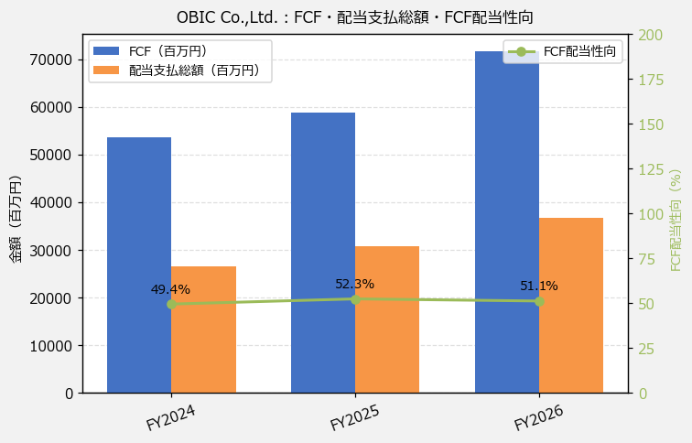
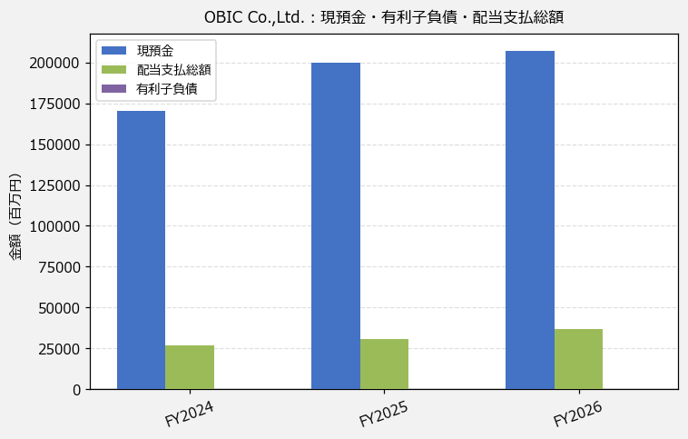
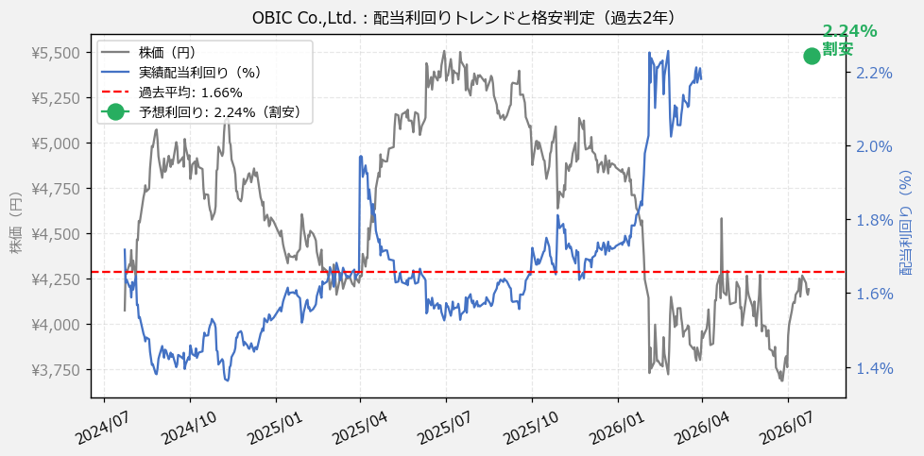
OBIC Co.,Ltd.（4684） 財務スクリーニング 2026/07/26

現在株価（円） | ¥4,192
予想DPS（円） | ¥94
予想配当利回り | 2.24%

指標 | FY2024 | FY2025 | FY2026 | CAGR（3年）
EPS（円） | 134.61 | 149.95 | 174.48 | +13.9%
DPS実績（円） | 60.00 | 70.00 | 84.00 | +18.3%
FCF（百万円） | 53,625.0 | 58,860.0 | 71,724.0 | +15.7%
有利子負債（百万） | — | — | — | —

【短信入力】
現預金（百万円） | 170,244.0 | 200,065.0 | 207,385.0
配当支払総額（百万円） | 26,484.0 | 30,792.0 | 36,643.0

